Inschrijfformulier
Inschrijfformulier Lidmaatschap
Boxer kringgroep Z.O. Drenthe

Voorletter(s)
Achternaam
Adres
Postcode
Woonplaats
Land
E-mail
Naam Hond(en)

Tarieven:
Lidmaatschap met 1 hond € 85,- per half jaar.
Ieder volgend (trainend) huisgenootlid € 15,- per halfjaar.
Iedere volgende hond € 5,- per half jaar.
10 lessenkaart voor 1 hond.
Donateur/Ondersteunend lid € 20,- per jaar.
Huur bench € 15,- per half jaar.
Klik hieronder Uw keuze aan.

*Lidmaatschap met 1 hond. |  |  | € - | p.jr

Huisgenootlid. |  |  | € - | p.jr

Donateur. (niet trainend) |  |  | € - | p.jr

Ondersteunend lid.(niet trainend) |  |  | € - | p.jr

10 Lessenkaart. (1 hond) |  |  | € -

Extra honden (buiten hoofdlid om) |  |  | € - | p.jr

Huur bench. |  |  | € - | p.jr

Totaal per jaar |  |  | € -

Het lidmaatschapsgeld zal halfjaarlijks via een automatische incasso bij U van de rekening
afgeschreven worden. | De halfjaarlijkse nota zal U digitaal toegestuurd worden.

Huisregels boxerkringgroep Z.O. Drenthe.
Graag doorlezen en afvinken voor accoord.

Leden zijn zij die:

1. schriftelijk een verzoek tot toelating hebben ingediend.
2. Cursisten, niet zijnde leden, zijn zij die niet als lid zijn toegelaten maar wel een door de
vereniging aangeboden 10 lessen pakket volgen.
3. Het lidmaatschap van de vereniging wordt aangegaan voor tenminste een jaar.
Na 1 jaar wordt het lidmaatschap stilzwijgend verlengd in een lidmaatschap
per kalenderjaar met een opzegtermijn van minimaal 1 maand.

Het Bestuur:

1. Het bestuur is belast met het geven van leiding aan alle activiteiten van de vereniging.
2. Bestuursvergaderingen worden gehouden ter plaatse en ten tijde door de voorzitter
te bepalen.
3. Een bestuurslid wordt gekozen voor een periode van 4 jaar en is dan verkiesbaar.
4. Het bestuur bestaat uit een voorzitter, secretaris, penningmeester en 2 bestuursleden.
5. De voorzitter is verplicht elke bestuurswijziging aan de leden te melden binnen een redelijke termijn.
6. Bestuursleden zijn verplicht om bij beëindiging van hun functie de onder hun berusting zijnde bescheiden
en artikelen, die betrekking hebben op hun functie en/of eigendom zijn van de vereniging over te dragen
aan het bestuur.
7. Bestuursleden welke op verenigingsbelang extern werkzaamheden verrichten, kunnen in redelijkheid
schadeloos gesteld worden, indien een bestuursmeerderheid hiermee instemt.

Geldmiddelen:

1. Cursisten dienen voor het termijn die op de rekening is aangegeven het vastgestelde cursusgeld te voldoen.
2. Leden die ondanks betalingsherinneringen niet aan hun verplichtingen voldoen zullen uit hun lidmaatschap
worden gezet, terwijl de betalingsverplichting van toepassing blijft.
3. Leden waarop punt 2 van toepassing is in verband met een betalingsachterstand kunnen weer lid
worden indien de betalingsachterstand is opgeheven.
4. Bij het vroegtijdig verlaten of afbreken van een cursus en/of stoppen van het volgen van één of meerdere
hondensport(en) wordt, tenzij onvoorziene omstandigheden buiten de schuld van de cursist, geen
restitutie van cursusgeld gegeven.
5. * Indien U in de loop van het jaar lid word zal de contributie naar ratio berekend worden.

Trainende leden en cursisten:

1. Trainende leden en/of cursisten, zijn verplicht zich bij verhindering af te melden.
2. Trainende leden en/of cursisten dienen op tijd aanwezig te zijn.
3. Trainende leden, cursisten en bezoekers dienen aanwijzingen van het bestuur en/of instructeurs op te volgen.
4. Trainende leden en/of cursisten dienen tijdens de trainingen en/of cursussen zelf voor deugdelijk en compleet
materiaal te zorgen.
5. Trainende leden en/of cursisten dienen ervoor te zorgen dat andere leden en/of cursisten op geen enkele
manier hinder ondervinden van hun hond(en).
Lid NBC zijn.

Kantine en Veld

1. Tijdens de hondensporten/cursussen is men verplicht de hond aangelijnd te houden, tenzij dit door de
instructeur anders wordt aangegeven.
2. Behoeften welke de hond op het terrein doet dienen door de geleider/eigenaar opgeruimd te worden.
3. Tijdens trainingen/examens of onderlinge wedstrijden is het verboden met honden op het terras
of in de kantine aanwezig te zijn.
4. Elk lid of cursist is gehouden de kantine en het veld schoon en verzorgd achter te laten.
5. Elke pup dient volgens de geldende voorschriften te zijn ingeënt, waaronder tenminste kennelhoest.
Voor volwassen honden geldt dit niet er kan ook een titerverklaring overlegd worden,
elke geleider/eigenaar is hiervoor zelf verantwoordelijk.
6. Op verzoek van bestuursleden en/of instructeurs dient voor elke aanwezige pup een inentingsbewijs
getoond te kunnen worden.
7. Het aanwezig zijn met zieke honden is niet toegestaan.
8. Van ieder lid/cursist wordt verwacht dat hij/zij in een sfeer van goede harmonie met elkaar omgaat en
respect voor elkaar toont.

Aansprakelijkheid.

1. Deelname aan alle activiteiten, georganiseerd door de vereniging zijn op eigen risico.
2. Deelname Ieder lid of cursist is verplicht voor de hond(en) waarmee hij tijdens de trainingen
op het veld komt een van kracht zijnde aansprakelijkheidsverzekering te hebben.
3. Mocht een lid/cursist of enige leden/cursisten door een hond of honden, toebehorende aan
een lid/cursist of enige leden/cursisten, tijdens de training op het veld enige schade worden aangericht,
dan zal deze schade, indien gewenst, door één van de partijen, naar voldoening dienen te
worden geregeld. Kunnen partijen niet tot overeenstemming komen, dan zal het bestuur, na beide
partijen, en eventueel getuigen te hebben gehoord, een bindende uitspraak doen.
4. De vereniging kan op geen enkele wijze aansprakelijk worden gesteld voor het zoek raken of beschadigen
van eigendommen van een lid/cursist of leden/cursisten.

Examens / evenementen

1. Alle examens en wedstrijden waaraan men deel wenst te nemen dienen minimaal 14 dagen
vooraf aangevraagd te worden bij het bestuur en de instructeur van de groep waarin men is ingedeeld.
2. Deelnemers aan een examen en/of wedstrijd dragen er zorg voor dat de benodigde papieren en
examengelden tijdig zijn aangeleverd c.q. voldaan.

Benches.

1. Om te voorkomen dat honden aan bomen, hekken of banken gebonden worden verhuurd
de vereniging benches.
2. De huurder draagt zorg voor een goede hygiëne van de bench,
3. Indien er geen benches meer beschikbaar zijn, dienen de honden of aan de lijn gehouden te worden
of in de auto geplaatst te worden.

Vrijwilligers.

1. We zijn een kleine vereniging, die de kosten zo toegankelijk mogelijk willen houden, daarom steunen we
graag eens op U als vrijwilliger tijdens evenementen of andere voorkomende werkzaamheden.

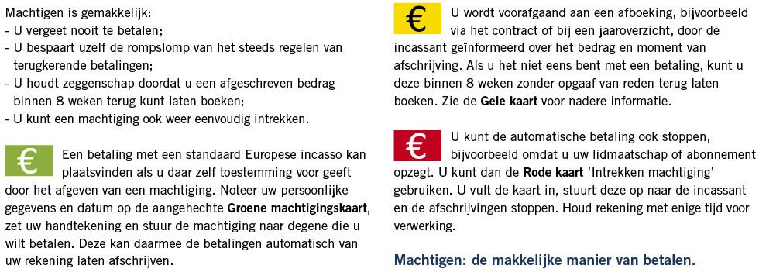

Ondergetekende trekt hierbij de machtiging in die is verleend aan:

Naam | Boxerkringroep Z.O. Drenthe
Adres | Oude Roswinkelerweg 110
Postcode en Plaats | 7814 RT Emmen
Land | Nederland
Incassant ID | NL08 RABO 0178 232 076

Om van zijn/haar bankrekening bedragen af te schrijven wegens:
Reden betaling | Contributie
Kenmerk machtiging | Half jaarlijkse contributie

Naam
Adres
Postcode en Plaats
Land
IBAN

Plaats en Datum |  | Handtekening:

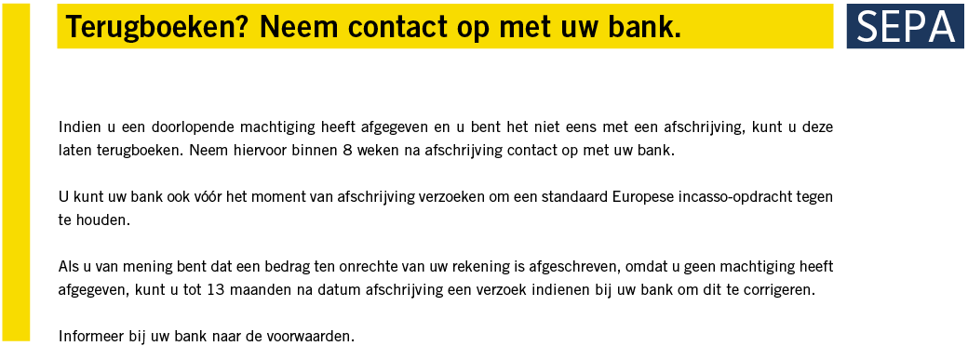

Naam | Boxerkringroep Z.O. Drenthe
Adres | Oude Roswinkelerweg 110
Postcode en Plaats | 7814 RT Emmen
Incassant ID | NL08 RABO 0178 232 076
Kenmerk machtiging | Half jaarlijkse contributie
Reden betaling | Contributie

Door ondertekening van dit formulier geeft U toestemming aan: Boxerkringgroep Z.O. Drenthe.

Om doorlopende incasso-opdrachten te sturen naar Uw bank om een bedrag van Uw rekening af te
schrijven en aan Uw bank om doorlopend een bedrag van Uw rekening af te schrijven overeenkomstig
de opdracht van: | Boxerkringgroep Z.O. Drenthe.

Als u het niet eens bent met deze afschrijving kunt u deze laten terugboeken.
Neem hiervoor binnen 8 weken na afschrijving contact op met uw bank.
Vraag uw bank naar de voorwaarden.

Voorletter(s)
Naam
Adres
Postcode
Plaats
Land
IBAN

Datum |  | Handtekening:
Plaats

